关系图
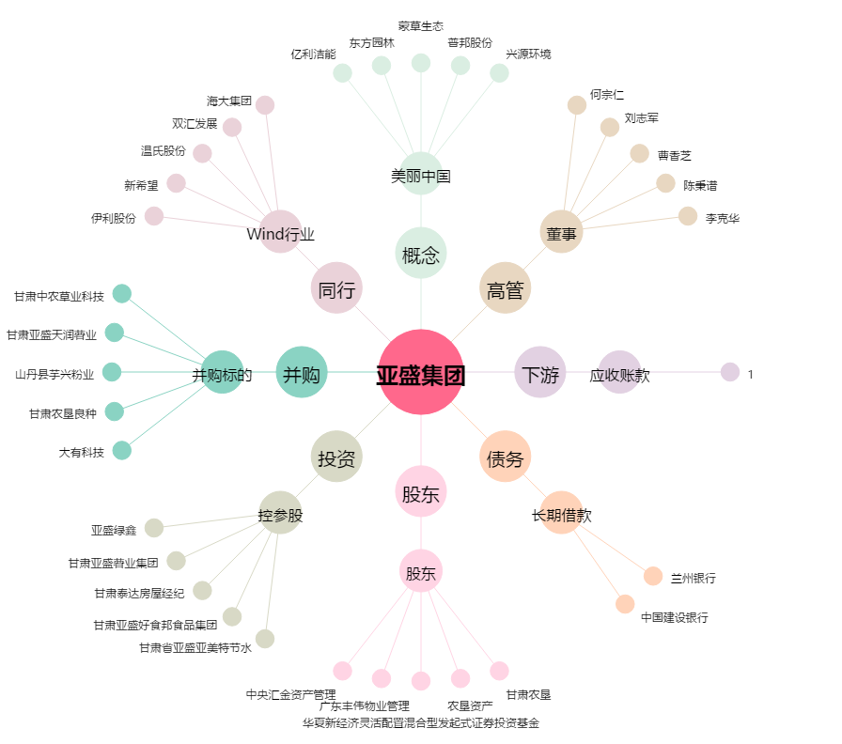
亚盛集团[600108.SH] - 关系概览图

